お客様情報・標的遺伝子情報
CRISPR-Cas3システム Cascade-crRNA複合体作製サービス
配列情報提供書
・ 保存した入力済みExcelファイル(.xlsx)をメール添付しニッポンジーン(info@nippongene.com)までお送りください。
・ ご注文の際は、ニッポンジーンへ本配列情報提供書のご提出と、販売代理店へご注文手続きをお願いいたします。

1. お客様情報
 | ご依頼年月日
 | フリガナ
 | ご依頼者氏名
 | 施設名
 | 部署名
 | 郵便番号
 | ご依頼者施設所在地 |  | ＊直送の場合、お届け先となります。 番地、部屋番号までご記入ください。
 | ご依頼者施設TEL |  | ＊直送の場合、送り状伝票に記載されます。
 | ご依頼者E-mail |  | ＊配列情報および検査報告書の 報告先となります。
 | 販売店会社名・支店名 |  | ＊請求先となります。
 | 販売店所在 都道府県 |  | 富士フイルム和光純薬(株)代理店リスト： https://www.fujifilm.com/ffwk/ja/about/partners
 | 販売店担当者名
 | 販売店TEL
 | 配達先 | ご依頼者へ直送 | ＊プルダウンから選択してください。
 | コメント |  | ＊お届け先やご注文内容について 補足がありましたらご記入ください。

2. 標的遺伝子情報
 | 遺伝子名＊1）
 | 対象遺伝子の機能＊1）
 | 由来生物種＊1）
 | Accession No.＊1）
 | 候補領域 (5'→3') |  | ＊crRNA配列を抽出するため、 500base前後の候補領域のみ をご入力ください。＊2）
 | 削りたい方向性＊2） | 候補領域から上流向き | ＊プルダウンから選択してください。
 | ご注文数＊3） | 1 配列分のCascade-crRNA複合体作製を依頼 | ＊プルダウンから選択してください。
 | コメント
 | *1), *2), *3) 下記参照

3. 注意事項のご確認
 | 注意事項*4) | ・本サービスは、 成果保証型の受託作業ではありません。本サービスは、 納品するCascade-crRNA複合体についてゲノム編集実験の成功を保証するものではありません。 ・標的遺伝子の配列によっては、crRNA配列をデザインできない場合があります。その際は手数料のみいただくことがございます。本サービスについて途中で作業中止となった場合は、実施した作業工程までの費用を申し受けることがございます。 ・注意事項につきまして、詳細はリンク先の弊社Weｂサイトより事前にご確認ください。 | 注意事項について（弊社Webサイト）： https://www.nippongene.com/siyaku/product/genome-editing/genome-editing_index.html
 | ご確認（必須） | □上記について確認し、理解したうえで依頼書を提出します。(プルダウン) | ＊プルダウンから選択してください。
 | *4) 下記参照

※ ご注文の際は、ニッポンジーンへ本配列情報提供書のご提出と、販売代理店へご注文手続きをお願いいたします。

補足
*1) ニッポンジーン 遺伝子組換え実験安全委員会への申請に必要な情報となります。

*2) crRNA配列を抽出するため、候補配列の情報をご入力ください。
Cas3の特性としてPAMから約150 base先から欠損が開始されるため、標的の周辺配列から150 baseほど空けた500 base前後が望ましいです。
基本的にExonを狙うようにターゲットを選択します。
500 base前後の候補領域と削りたい方向性をプルダウンから選択してください。
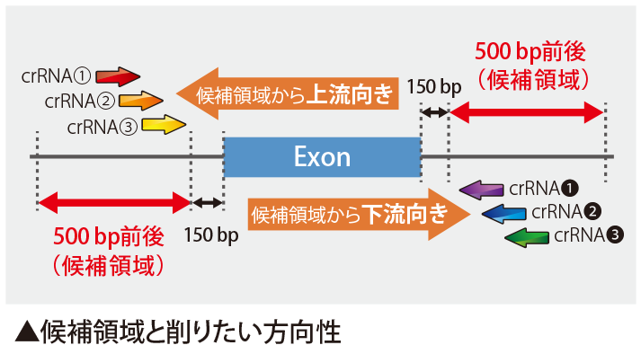

*3) 1遺伝子につき3箇所のcrRNA候補配列をご報告予定ですが、候補領域中に含まれるPAM配列数に依存します。
設計の結果、候補配列の数が少ない場合や全く得られない場合がございます。その場合はあるものだけ提示します。
ご注文数に対して、候補配列の数が少ない場合は、ご対応についてご相談させていただきます。

【重要】恐れ入りますが、都度弊社Webサイトより最新の情報および注意事項のご確認をお願いいたします。

注意事項(2023.09.29版)
＜カスケード複合体の設計・作製について＞
・本サービスは、専門のスタッフが最善を尽くして設計・作製を行いますが、ゲノム編集実験の成功を保証するものではありません。
・標的配列にリピート配列が含まれる場合など、標的部位やその配列によっては複合体の切断活性が著しく低くなったり、
作製効率に大きく影響が出る可能性があります。
＜サービスについて＞
・本サービスは研究目的でのみ利用することができます。それ以外の目的で利用することはできません。
・納品物のカスケード複合体は、ご注文されたお客様もしくは共同研究先（特定の第三者）が使用できます。
・実施の際は、当社 組換えDNA安全委員会の審査が必要となります。本サービス依頼書に必要事項を漏れなく記入して下さい。
・提供書の内容や記入漏れにより、組換えDNA安全委員会の承認を得られない場合は、サービスが行えませんのでご了承下さい。
・ご依頼数が多い場合、あるいはご依頼が集中している場合は、通常の納期では終了しない場合もありますのでご了承下さい。
・お客様からお預かりした遺伝子情報や設計結果は、契約書の有無に関わらず秘密保持に万全を期します。
・お客様の同意があった場合、また法律等によって要求された場合を除き、弊社およびC4U株式会社以外の
第三者に対して情報を提供することは一切ありません。
・お客様の個人情報は、弊社、C4U株式会社、富士フイルム和光純薬株式会社ならびに販売代理店からの
事務連絡等に使用させていただく場合があります。

crRNA配列情報
（C4U株式会社入力） | （お客様入力） | （お客様入力） | 24バイトまで 表示可 | （ニッポンジーン入力）
32 mer crRNA候補配列（順不同） | プルダウンから選択してください。 | 試料名(チューブラベル表示) | 試料名文字数＊ | 管理No.(Boxラベル表示)
 | □（作製しない） |  | 0
 | □（作製しない） |  | 0
 | □（作製しない） |  | 0

＊試料名（チューブラベル表示）は24バイト(全角12文字・半角24文字)まで表示可能です。
丸数字やローマ数字などの特殊文字は使用できません。
＊試料名はチューブラベルに表示する名前になります。
Boxラベルには表示しません。

